상품제안서
국산 화목 공기대접 4p | 상품코드: S29764

 |  |  |  |  |  |  | 02-713-8555 | www.synergygift.co.kr
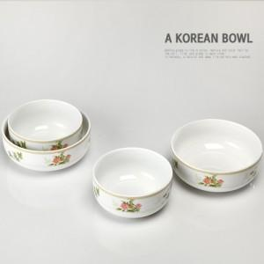

【상세/제작정보】

【인쇄/포장옵션】 | 스티커 / 전용케이스

【공급단가】 | 수량 | 100~ | 300~ | 500~ | 1,000~ | 3,000~
*VAT별도 | 단가 | 8,590원 | 8,280원 | 7,960원 | 7,640원 | 7,450원

【상품 URL】 | https://www.synergygift.co.kr:443/src/goods_detail.php?gdno=29764

